zad 1
1. Redovna cijena velike čokolade je 19,90 kn. Čokolada je na akciji s popustom od 15 %. Koliko kuna iznosi popust, a koliko nova cijena?

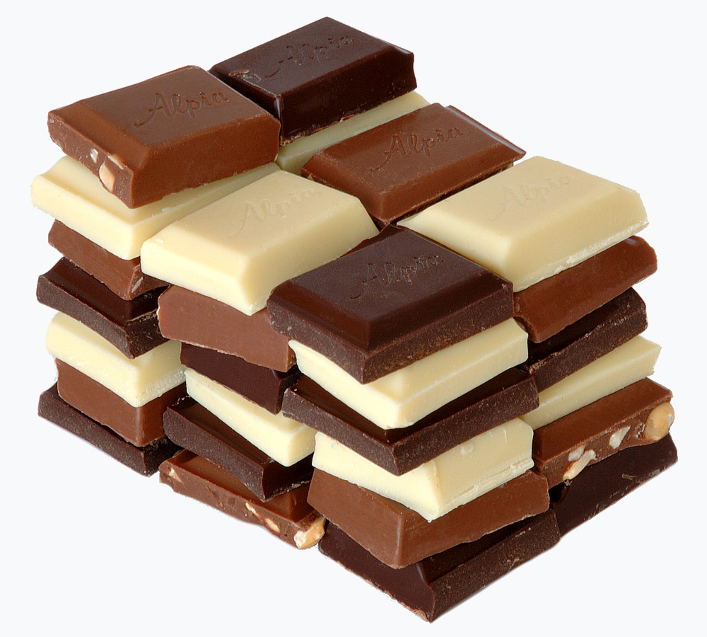
1. način | 2. način:
 | popust 15 %
nova cijena = x % početne cijene | nova cijena = početna cijena - popust

 | Provjera

 | popust

zad 2
2. Na jednom automatu za kavu stoji ova obavijest. Za krivo oglašavanje kazne su u rasponu 10.000 kn - 100.000 kn. Radi li se o krivom oglašavanju?
Ispravite pogrešku!!!

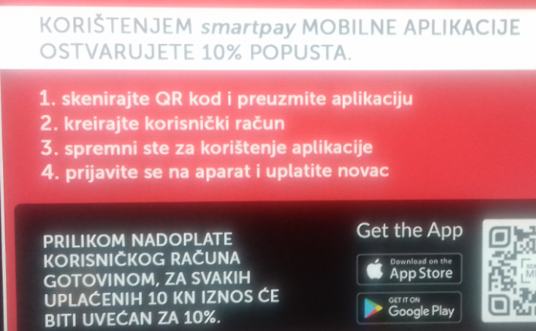
 | osoba uplati na račun | cijena kava
 | uvećanje računa
 | stanje na računu

 | popust (kn)
 | popust (%)

zad 3
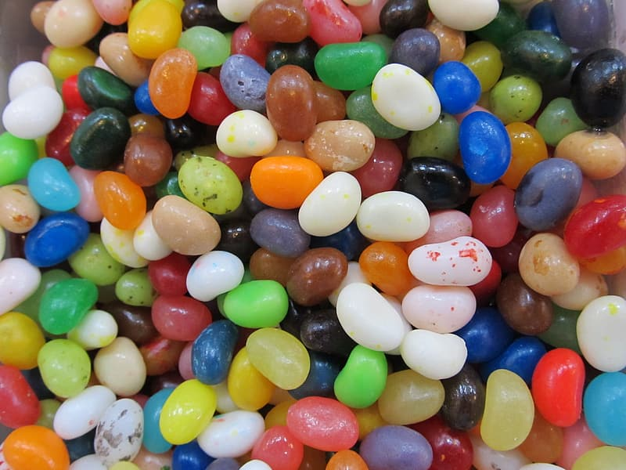
3. Slatkiši su zbog novog poreza poskupili 20 %.
Ispravite pogrešku u oglašavanju: "Božićna akcija: popust 20 %. Svi slatkiši vraćeni na cijenu prije uvođenja novog poreza. Samo u našoj trgovini"!!!

stvaran popust

zad 5
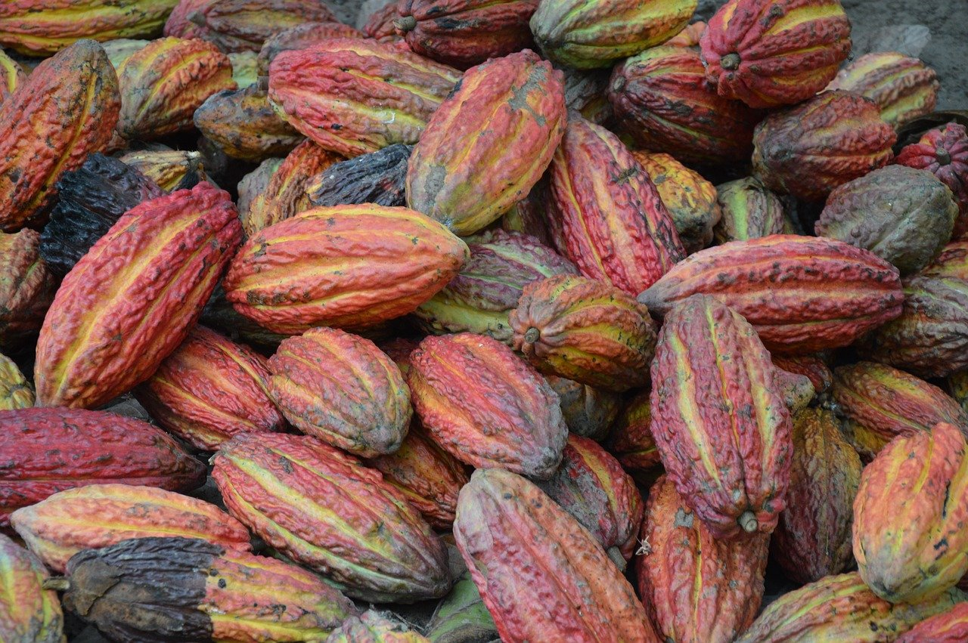
5. Čokolada košta u trgovini 10 kn. Ako je stopa PDV-a 25 %, koliko kuna iznosi PDV, a koliko ostaje proizvođaču i trgovcu?

